Estadísticas
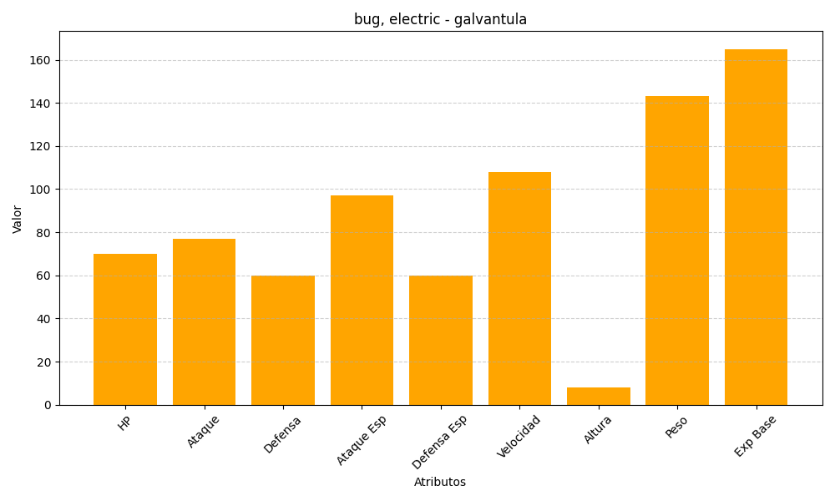
ID | Nombre | Tipo | HP | Ataque | Defensa | Ataque Especial | Defensa Especial | Velocidad | Altura | Peso | Experiencia Base
596 | galvantula | bug, electric | 70 | 77 | 60 | 97 | 60 | 108 | 8 | 143 | 165

